Worksheet
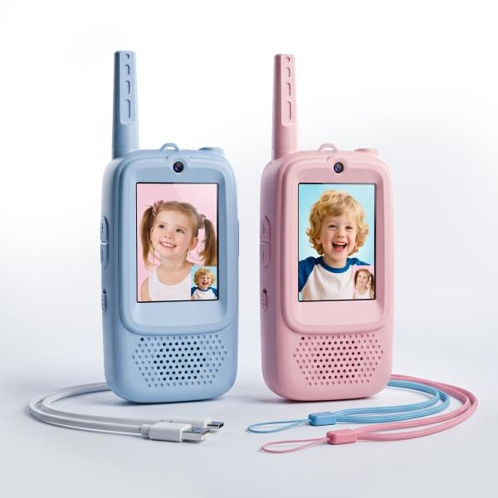
Trendgeek Kinder Video Walkie Talkie 2 Stück TG-140

Artikelnummer | 5513 |  | VE | 12
EAN | 4262579320385 |  | Stück pro Palette | 1008
Zollnummer | 85176910 |  | Lagen Pro Palette | 6

Abmessungen - Artikel
Länge(cm) | Breite(cm) | Höhe(cm) | Gewicht(g)
13 | 5.3 | 2.2 | 59

Abmessungen - Artikelverpackung
Länge(cm) | Breite(cm) | Höhe(cm) | Leergewicht(g) | Gewicht(g) Artikel+Verpackung
14.1 | 14.7 | 4 | 22 | 189

Abmessungen - VE Karton (Masterkarton)
Länge(cm) | Breite(cm) | Höhe(cm) | Gewicht(g)
32 | 27.3 | 18 | 2500

Verpackung - Bestandteile
Rest Zubehör (g) | Papier/Pappe (g) | Styropor (g) | Kunstst. Hohlkörper(g) | Kunstst. Folien(g) | Materialverbunde (g)
30 | 22 | 0 | 0 | 0 | 0

Batterie- / Akkuinformationen
Batterie-benötigt | Batterie enthalten | Batterie-Typ | Batterie-System(Art)
Nein | Ja | Akku | Li-Ion - Lithium-Ionen-Akku
Anzahl(stk.) | Gewicht/Stk.(g) | Energiedichte(WH/Kg) | Leistung(WH)
1 | 9 | 172 | 1.48

Lithium Baterie
Energiegehalt | Gewicht (Kg)
0.4 | 8.6

Weiterführende Informationen
Technaxx Reseller Portal

